Sheet1
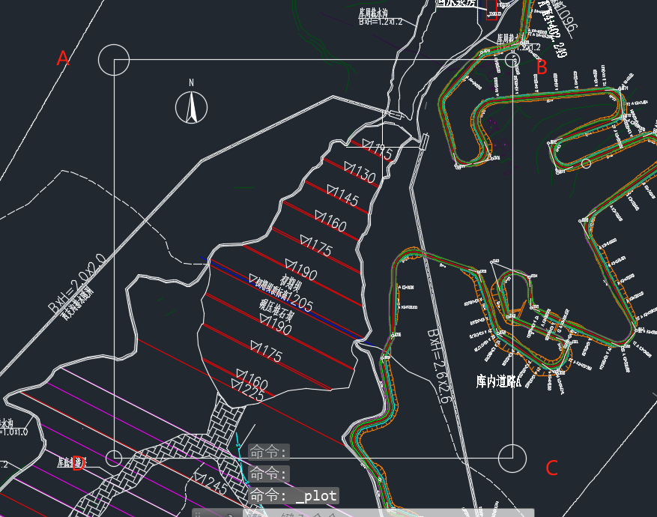
 | X | Y
A | 3758778.1703 | 551954.0285
B | 3758778.1703 | 552354.0285
C | 3758378.1703 | 552354.0285
D | 3758378.1703 | 551954.0285

 | 里程 | X | Y
K0+0.0000 | 0 | 3758497.8262 | 552202.0375
K0+20.0000 | 20 | 3758506.9427 | 552184.2361
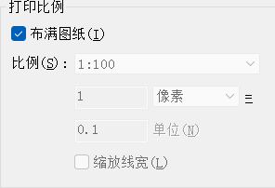
K0+40.0000 | 40 | 3758516.0592 | 552166.4347
K0+60.0000 | 60 | 3758525.1756 | 552148.6333
K0+80.0000 | 80 | 3758534.2921 | 552130.8319
K0+100.0000 | 100 | 3758543.4086 | 552113.0305
K0+120.0000 | 120 | 3758552.5251 | 552095.2291
K0+140.0000 | 140 | 3758561.6416 | 552077.4277
K0+160.0000 | 160 | 3758570.7581 | 552059.6263
K0+170.5327 | 170.5327 | 3758575.5591 | 552050.2515

Sheet2
里程 |  | X | Y
K0+0.0000 | 0 | 3758497.8262 | 552202.0375
K0+20.0000 | 20 | 3758506.9427 | 552184.2361
K0+40.0000 | 40 | 3758516.0592 | 552166.4347
K0+60.0000 | 60 | 3758525.1756 | 552148.6333
K0+80.0000 | 80 | 3758534.2921 | 552130.8319
K0+100.0000 | 100 | 3758543.4086 | 552113.0305
K0+120.0000 | 120 | 3758552.5251 | 552095.2291
K0+140.0000 | 140 | 3758561.6416 | 552077.4277
K0+160.0000 | 160 | 3758570.7581 | 552059.6263
K0+170.5327 | 170.5327 | 3758575.5591 | 552050.2515

Sheet3
3758516.0592 | 552166.4347
3758525.1756 | 552148.6333
3758534.2921 | 552130.8319
3758543.4086 | 552113.0305
3758552.5251 | 552095.2291
3758561.6416 | 552077.4277
3758570.7581 | 552059.6263
3758575.5591 | 552050.2515

